初期画面表示
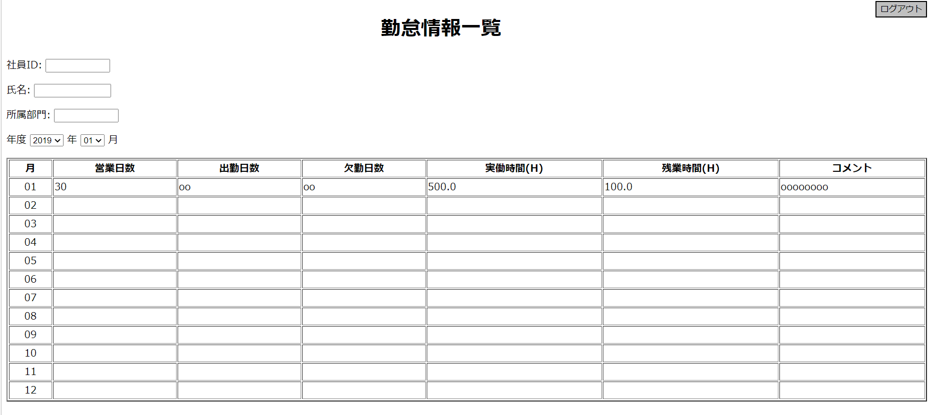
単体試験仕様書 |  | システムID | KS | 画面ID | KS001 | 作成者 | 孫 | 更新者
 |  | システム名称 | 勤怠システム | 画面名 | 勤怠情報一覧 | 作成日 | 2022-09-26 | 更新日

 | 初期画面

ケース
単体試験仕様書 |  | システムID | KS | 画面ID |  |  |  |  |  |  |  |  | KS001 |  | 作成者 | 更新者
 |  | システム名称 | 勤怠システム | 画面名 |  |  |  |  |  |  |  |  | 勤怠情報一覧 |  | 作成日 | 更新日

チェック内容
チェックポイント
 |  |  |  |  |  |  |  |  |  | 1 | 2 | 3 | 4 | 5
チェック条件 | 画面初期表示 |  |  |  | ○ |  |  |  |  | ○
 | 詳細データが表示されること |  |  |  |  |  |  |  |  | ○
 | 詳細データが表示されないこと |  |  |  |  |  |  |  |  |  | ○

 | 年度コンボボックスをクリックする場合 |  |  |  |  | ○ | ○ |  |  | ○
 | 年度に対応するDBレコード件数 |  |  |  |  |  |  |  |  | ○
 | 0件 |  |  |  |  | ○ |  |  |  | ○
 | 1件以上 |  |  |  |  |  | ○
 |  |  |  |  |  |  |  |  |  |  |  | ○
 | 月リンクを押下する |  |  |  |  |  |  | ○

 | ログアウトボタンを押下する場合 |  |  |  |  |  |  |  | ○ |  |  |  |  | ○

確認内容
 | 社員IDにログイン情報の社員IDが表示されること。 |  |  |  | ○
 | 氏名にログイン情報の氏名が表示されること。 |  |  |  | ○
 | 所属部門にログイン情報の所属部門が表示されること。 |  |  |  | ○
 | 年度（空白／当月） |  |  |  | ○

 | 明細情報にDBだらデータを取得し、表示されること。 |  |  |  | ○

 | エラー「データなし」が表示されること。 |  |  |  |  | ○
 | 年度ごとデータが表示されること。 |  |  |  |  |  | ○

 | ‘
 | ログイン画面へ遷移すること。 |  |  |  |  |  |  |  | ○ |  |  |  |  | ○

 | 各月の詳細画面へ遷移すること。 |  |  |  |  |  |  | ○ |  |  |  |  | ○

実施結果
実施者
検証日
確認者
確認日

ケース (2)
単体試験仕様書 |  | システムID | KS | 画面ID |  |  |  | KS001 |  | 作成者 | 更新者
 |  | システム名称 | 勤怠システム | 画面名 |  |  |  | 勤怠情報一覧 |  | 作成日 | 更新日

チェック内容
チェックポイント
 |  |  |  |  | 1 | 2 | 3 | 4 | 5
チェック条件 | 画面初期表示 |  |  |  | ○
 | 詳細データが表示されること |  |  |  | ○
 | 詳細データが表示されないこと |  |  |  |  | ○

 | 社員IDに空白が表示されること。 |  |  |  | ○
 | 氏名に空白が表示されること。 |  |  |  | ○
 | 所属部門に空白が表示されること。 |  |  |  | ○

 | 年度コンボボックスをクリックする場合 |  |  |  |  |  | ○

 | ログアウトボタンを押下する場合 |  |  |  |  |  |  |  | ○

 | 月リンクをクリックすること |  |  |  |  |  |  | ○

確認内容
 | エラー「データなし」が表示されること。 |  |  |  |  | ○

 | ログイン画面へ遷移すること。 |  |  |  |  |  |  |  | ○

 | 各月の詳細画面へ遷移すること。 |  |  |  |  |  |  | ○

 | 年度ごとデータが表示されること。 |  |  |  |  |  | ○

実施結果
実施者
検証日
確認者
確認日

